A propos

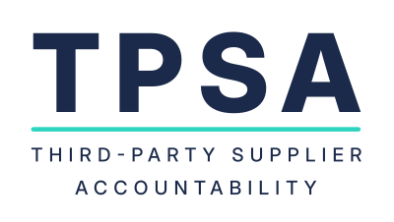
Author: Sébastien Poitrasson, Arthur Koenig Consulting
Licence : TPSA Framework is licensed under CC BY-NC-ND 4.1

